상품제안서
로이체 블루투스 스피커 | 상품코드: S00368

 |  |  |  |  |  |  | 02-713-8555 | www.synergygift.co.kr
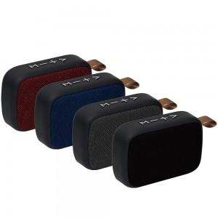

【상세/제작정보】 | USB재생이 가능하며 FM 라디오 기능을 탑재한 블루투스스피커

【인쇄/포장옵션】 | 패드1도, 레이저 / 포장지포장

【공급단가】 | 수량 | 50~ | 100~ | 500~ | 1,000~ | 3,000~
*VAT별도 | 단가 | 8,950원 | 8,620원 | 8,290원 | 7,960원 | 7,760원

【상품 URL】 | https://www.synergygift.co.kr:443/src/goods_detail.php?gdno=1252

